Sheet1
[PD] 버핏 루시드 다이어리
STI : 02 6673 4900 , Fax : 02 6406 6543
배송주소:
제품명 | [PD] 버핏 루시드 다이어리
이미지 | 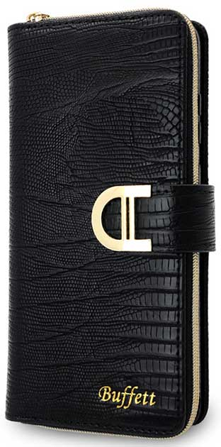 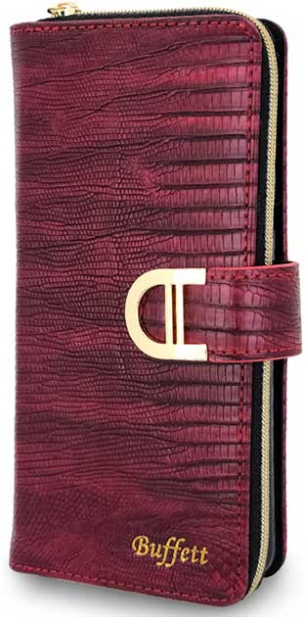 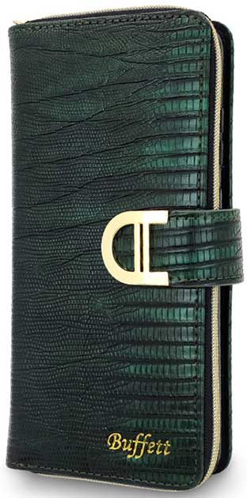 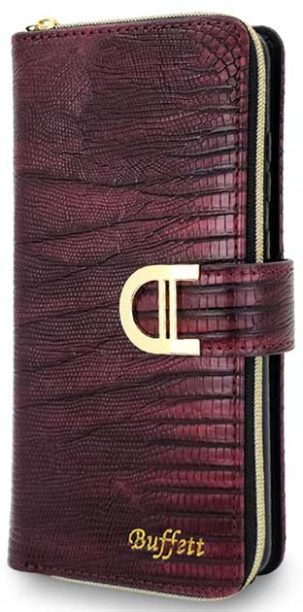 |  |  |  | 이미지
기종/색상 | 블랙 | 레드 | 카키 | 와인 | 기종/색상 | 블랙 | 레드 | 카키 | 와인
갤럭시온7 2016 (G610) |  |  |  |  | 갤럭시A8스타 (G885)
갤럭시와이드3 (J737) |  |  |  |  | 갤럭시A9프로 (G887)
갤럭시S7 (G930) |  |  |  |  | 갤럭시A5 2017 (A520)
갤럭시S7엣지 (G935) |  |  |  |  | 갤럭시A7 2017 (A720)
갤럭시S8 (G950) |  |  |  |  | 갤럭시A8 2018 (A530)
갤럭시S8플러스 (G955) |  |  |  |  | 갤럭시A60 2018 (A600)
갤럭시S9 (G960) |  |  |  |  | 갤럭시Jean (A605)
갤럭시S9플러스 (G965) |  |  |  |  | 갤럭시A7 2018 (A750)
갤럭시S10 5G (G977) |  |  |  |  | 갤럭시Jean2 (A202K)
갤럭시S20 FE (G781) |  |  |  |  | 갤럭시A30Duos (A305)
갤럭시S20 (G981) |  |  |  |  | 갤럭시A50Duos (A505)
갤럭시S20플러스 (G986) |  |  |  |  | 갤럭시A90 5G (A908S)
갤럭시S20울트라 (G988) |  |  |  |  | 갤럭시A21S (A217)
갤럭시S21 (G991) |  |  |  |  | 갤럭시A31 (A315)
갤럭시S21플러스 (G996) |  |  |  |  | 갤럭시A51 (A516)
갤럭시S21울트라 (G998) |  |  |  |  | 갤럭시A71 (A716)
갤럭시S22 (S901) |  |  |  |  | 갤럭시A12 (A125)
갤럭시S22플러스 (S906) |  |  |  |  | 갤럭시A22 (A226)
갤럭시S22울트라 (S908) |  |  |  |  | 갤럭시A32 LTE (A325)
갤럭시S23 FE (S711) |  |  |  |  | 갤럭시A42 (A426)
갤럭시S23 (S911) |  |  |  |  | 갤럭시A52 (A526)
갤럭시S23플러스 (S916) |  |  |  |  | 갤럭시A82 (A826)
갤럭시S23울트라 (S918) |  |  |  |  | 갤럭시A23 (A235)
갤럭시S24 (S921) |  |  |  |  | 갤럭시A33 (A336)
갤럭시S24플러스 (S926) |  |  |  |  | 갤럭시A53 (A536)
갤럭시S24울트라 (S928) |  |  |  |  | 갤럭시A24 (A245)
갤럭시노트5 (N920) |  |  |  |  | 갤럭시A15 (A155)
갤럭시노트8 (N950) |  |  |  |  | 갤럭시A25(A256)★주문제작★
갤럭시노트9 (N960) |  |  |  |  | 갤럭시M44 (M446)
갤럭시노트10 (N971) |  |  |  |  | 갤럭시J5 2017 (J530)
갤럭시노트10플러스 (N976) |  |  |  |  | 갤럭시J7 2017 (J730)
갤럭시노트20 (N981) |  |  |  |  | 엘지G7 (LM-G710)
갤럭시노트20울트라 (N986) |  |  |  |  | 엘지벨벳 (LM-G900)

